Sheet1
น้ำมันสกัดซีบีดี | 1,200.00 | ณัฐวุฒิ | โปร่งสันเทียะ | twitter | 2020-12-29 |  | 13:2062561144 |  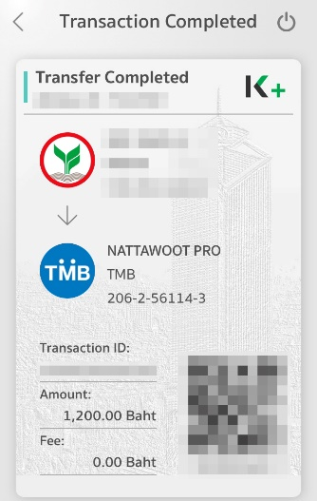 |  |  | 
โกงออมดอก | 50,000.00 | พิมเกศ | สพันธุ์พุฒิพงศ์ | Facebook :Ponita Vee | 2021-01-24 | ชักจูง เชิญชวน ในการลงทุน”บ้านร่ำรวยรวยรายชั่วโมง” | 6:9042334321 | 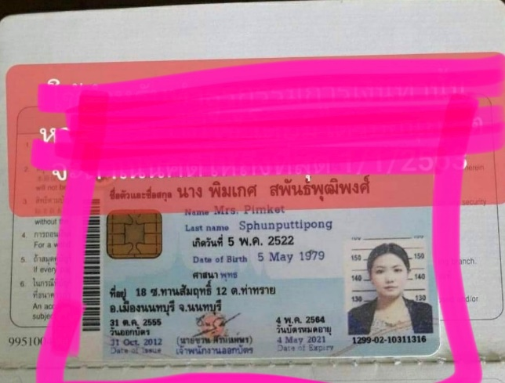 | 
โกงออมดอก | 50,000.00 | พิมเกศ | สพันธุ์พุฒิพงศ์ | Facebook :Ponita Vee | 2021-01-24 | ชักจูง เชิญชวน ในการลงทุน”บ้านร่ำรวยรวยรายชั่วโมง” | 6:9042334321
โกงออมดอก | 50,000.00 | พิมเกศ | สพันธุ์พุฒิพงศ์ | Facebook :Ponita Vee | 2021-01-24 | ชักจูง เชิญชวน ในการลงทุน”บ้านร่ำรวยรวยรายชั่วโมง” | 6:9042334321

